Rekenvoorbeelden
Versie 1.1 - 5 oktober 2021 - Zilveren Kruis - Aan deze rekenvoorbeelden kunnen geen rechten ontleend worden

Rekenvoorbeelden bij de aanvullende POH-s module
Vanaf 2022 mag de POH-s declareren naast de uren die worden gefinancierd via de ketenzorg-tarieven. Deze rekenvoorbeelden geven een indicatie van wat een POH-s kan declareren in deze uren (naast de ketenzorg), zodat de vergoeding gelijk is aan de jaarkosten van de POH-s. De voorbeelden laten zien hoeveel lange consulten óf lange visites daarvoor nodig zijn. In de praktijk kan dit anders zijn, afhankelijk van de daadwerkelijke (combinatie van) werkzaamheden die de POH-s uitvoert. In de uitgewerkte voorbeelden is alleen gerekend met lange consulten of visites, maar geen rekening gehouden met verrichtingen (zoals spirometrie, bloeddrukmeting, MMSE etc.)

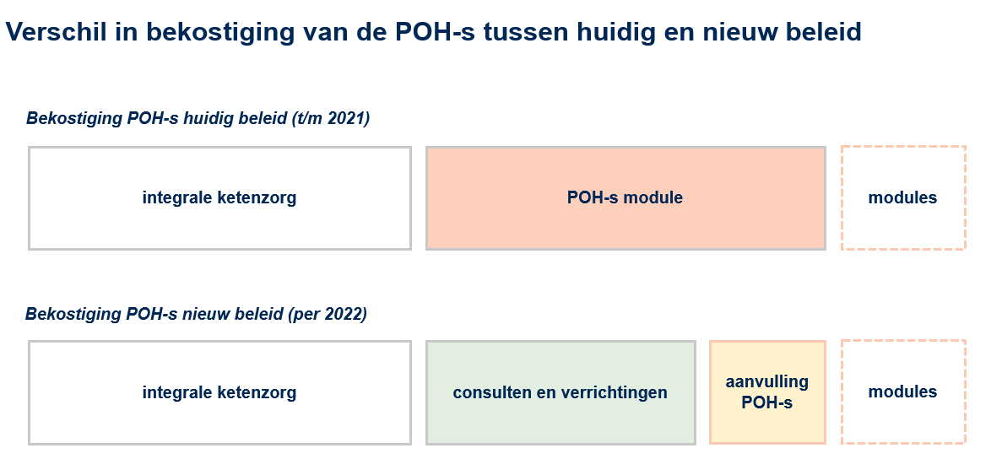

Visuele weergave van het verschil in bekostiging POH-s 2021 en 2022

Rekenvoorbeeld 1 |  |  |  | Rekenvoorbeeld 2
Situatie: Een normpraktijk met 21 uur POH-s, waarvan 11,5 uur wordt vergoed vanuit de ketenzorg, zonder andere modules of afspraken |  |  |  | Situatie: Een normpraktijk met 21 uur POH-s, waarvan 11,5 uur wordt vergoed vanuit de ketenzorg, mét andere modules of afspraken

 | Totale inzet POH-s (in uren per week) | 21 |  |  | Totale inzet POH-s (in uren per week) | 21

 | Uren gefinancierd door ketenzorg | 11.5 |  |  | Uren gefinancierd door ketenzorg | 11.5
 | Uren POH-s naast ketenzorg | 9.5 |  |  | Uren POH-s naast ketenzorg | 9.5

 | Uren gefinancierd door module Toekomstbestendige Huisartsenzorg | 0 |  |  | Uren gefinancierd door module Toekomstbestendige Huisartsenzorg | 3
 | Uren gefinancierd door module Samenwerking rondom kwetsbare ouderen | 0 |  |  | Uren gefinancierd door module Samenwerking rondom kwetsbare ouderen | 2.5
 | Uren gefinancierd door andere afspraken | 0 |  |  | Uren gefinancierd door andere afspraken | 0
 | Uren POH-s nog te financieren | 9.5 |  |  | Uren POH-s nog te financieren | 4

Vergelijk POH-s financiering 2021 en 2022 |  |  |  | Vergelijk POH-s financiering 2021 en 2022
 |  | 2021 | 2022 |  |  | 2021 | 2022
 | Vergoeding module POH-s (2021) | € 20,047.50 | n.v.t. |  | Vergoeding module POH-s (2021) | € 8,441.05 | n.v.t.
 | Aanvullende vergoeding POH-s (2022) | n.v.t. | € 3,029.98 |  | Aanvullende vergoeding POH-s (2022) | n.v.t. | € 1,275.78
 | Te declareren in consulten en verrichtingen (2022) | n.v.t. | € 17,169.88 |  | Te declareren in consulten en verrichtingen (2022) | n.v.t. | € 7,229.42

Declaratievoorbeeld consulten en verrichtingen 2022 |  |  |  | Declaratievoorbeeld consulten en verrichtingen 2022
 | De POH-s werkt naast de ketenzorg nog 9,5 uur. Voor deze 9,5 uur krijgt u voor de indirecte- en niet-patiëntgebonden tijd €3.029,96 vanuit de aanvullende vergoeding POH-s. Hieronder vindt u een voorbeeld hoe u deze POH-s uren naast de ketenzorg kunt declareren. |  |  |  | Uw POH-s werkt naast de ketenzorg nog 9,5 uur. Daarvan wordt 5,5 uur vergoed via andere modules. Voor de overige 4 uur krijgt u nog een aanvullende vergoeding POH-s €1.275,77. Hieronder vindt u een voorbeeld hoe u de POH-s uren naast de ketenzorg kunt declareren tot de jaarkosten van de POH-s.

 | Indicatie om te declareren per uur naast de ketenzorg, om de jaarkosten van uw POH-s te dekken* | € 41.64 |  |  | Indicatie om te declareren per uur naast de ketenzorg, om de jaarkosten van uw POH-s te dekken* | € 17.53

 |  | per jaar | per uur naast de ketenzorg, via consulten of verrichtingen |  |  | per jaar | per uur naast de ketenzorg, via consulten of verrichtingen
 | Hoeveel lange consulten moeten hier voor worden ingezet? | 810 | 2.0 |  | Hoeveel lange consulten moeten hier voor worden ingezet? | 341 | 0.8
 | OF: Hoeveel lange visites moeten hiervoor worden ingezet? | 648 | 1.6 |  | OF: Hoeveel lange visites moeten hiervoor worden ingezet? | 273 | 0.7

* Volgens de formule: [verschil oude en nieuwe module] : [werkzame weken POH-s]** : [uren POH-s naast de ketenzorg] |  |  |  | * Volgens de formule: [verschil oude en nieuwe module] : [werkzame weken POH-s]** : [uren POH-s naast de ketenzorg]
**Er zijn 43,4 werkzame weken, rekening houdende met vakantie, feestdagen, ziekte en opleidingsuren |  |  |  | **Er zijn 43,4 werkzame weken, rekening houdende met vakantie, feestdagen, ziekte en opleidingsuren

Rekenmodel eigen invulling
In dit rekenmodel kunt u uw eigen situatie invullen, om een inschatting te maken op basis van uw eigen situatie

 | Totale inzet POH-s (in uren per week) |  | vul dit veld in

 | Uren gefinancierd door ketenzorg |  | vul dit veld in
 | Uren POH-s naast ketenzorg | 0

 | Uren gefinancierd door module TBH |  | vul dit veld in
 | Uren gefinancierd door module SRKO |  | vul dit veld in
 | Uren gefinancierd door andere afspraken |  | vul dit veld in
 | Uren POH-s nog te financieren | 0

Vergelijk POH-s financiering 2021 en 2022
 |  | 2021 | 2022
 | Vergoeding module POH-s (2021) | € - | n.v.t.
 | Aanvullende vergoeding POH-s (2022) | n.v.t. | € -
 | Te declareren in consulten en verrichtingen (2022) | n.v.t. | € -

Declaratievoorbeeld consulten en verrichtingen 2022

 | Indicatie om te declareren per uur naast de ketenzorg, om de jaarkosten van uw POH-s te dekken* | € -

 |  | per jaar | per uur naast de ketenzorg, via consulten of verrichtingen
 | Hoeveel lange consulten moeten hier voor worden ingezet? | 0 | 0.0
 | OF: Hoeveel lange visites moeten hiervoor worden ingezet? | 0 | 0.0

* Volgens de formule: [verschil oude en nieuwe module] : [werkzame weken POH-s]** : [uren POH-s naast de ketenzorg]
**Er zijn 43,4 werkzame weken, rekening houdende met vakantie, feestdagen, ziekte en opleidingsuren

